发货人输入界面
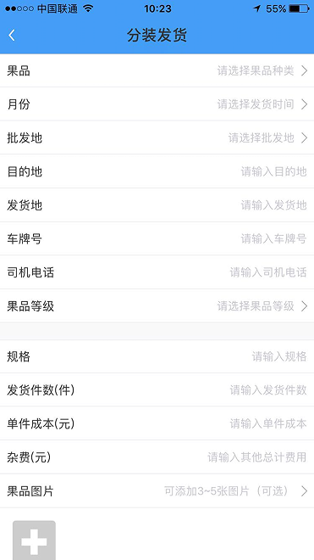
分装发货
批发地 | 请选择批发地
车次 | “批发地”+自动生成的车次
发货地 | 请输入发货地
发货日期 | 请输入发货日期
车牌号 | 请输入车牌号
司机电话 | 请输入司机电话
发货总件数 | 根据各品种数量的总和自动得出
发货地杂费 | 请输入杂费

发货1输入（进入下拉式发货信息输入）
水果品种 | 请选择水果品种
水果等级 | 请输入水果等级
发货件数 | 请输入水果件数
单件成本 | 请输入单件成本
货物2输入（进入下拉式发货信息输入）
货物3输入（进入下拉式发货信息输入）
货物4输入（进入下拉式发货信息输入）
货物5输入（进入下拉式发货信息输入）
货物6输入（进入下拉式发货信息输入）
货物7输入（进入下拉式发货信息输入）
货物8输入（进入下拉式发货信息输入）
货物9输入（进入下拉式发货信息输入）
货物10输入（进入下拉式发货信息输入）
原始单据 | 可添加3-5张图片（可选）

收货确认
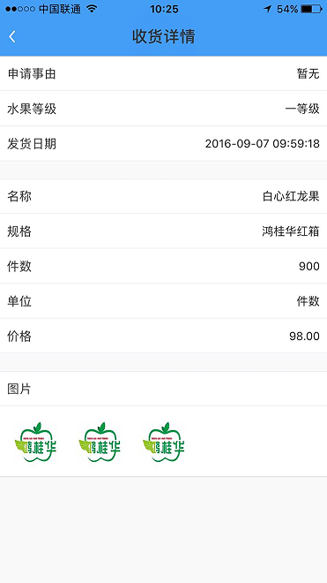
收货详情
收货车次 | 82车
发货地 | 云南文山
发货日期 | 2016-11-16
到货明细
1白心火龙果 鸿运1级大 500件 105元
2白心火龙果 鸿运2级大 600件 95元
3白心火龙果 坚坚1级大 800件 100元
4榴莲 鸿运1级大 500件 108元

确认收货

实际收货
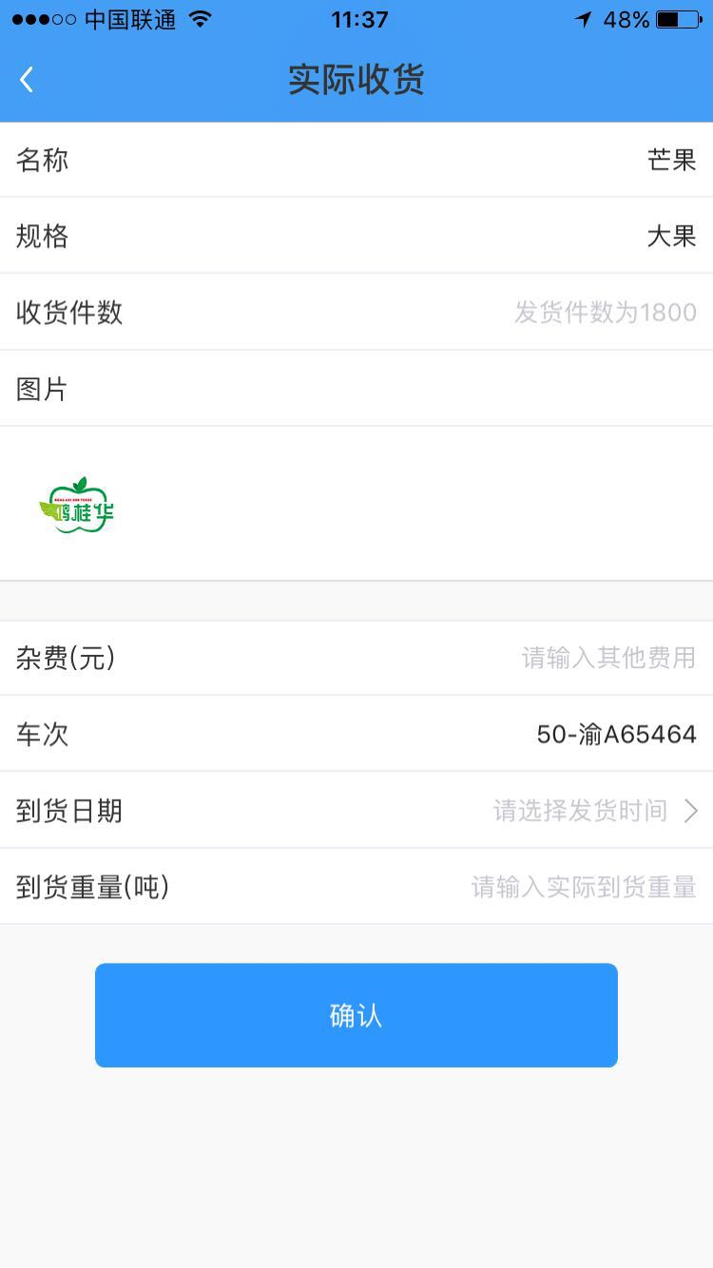
实际收货
重庆86车到货明细 | 发货地发货2100件
1白心火龙果 鸿运1级大 500件 105元
2白心火龙果 鸿运2级大 600件 95元
3白心火龙果 坚坚1级大 800件 100元
4榴莲 鸿运1级大 500件 108元

批发地杂费 | 请输入其他费用
到货日期 | 请选择到货日期

图片

收货列表
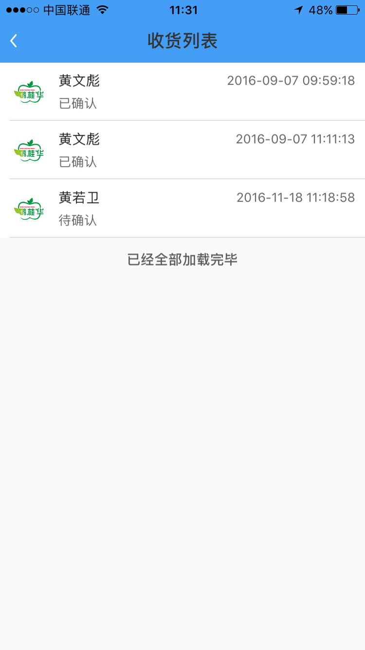
收货列表
黄文彪 | 2016-09-07
已确认 | 北京28车
黄若卫 | 2016-11-18
待确认 | 重庆86车

出售信息
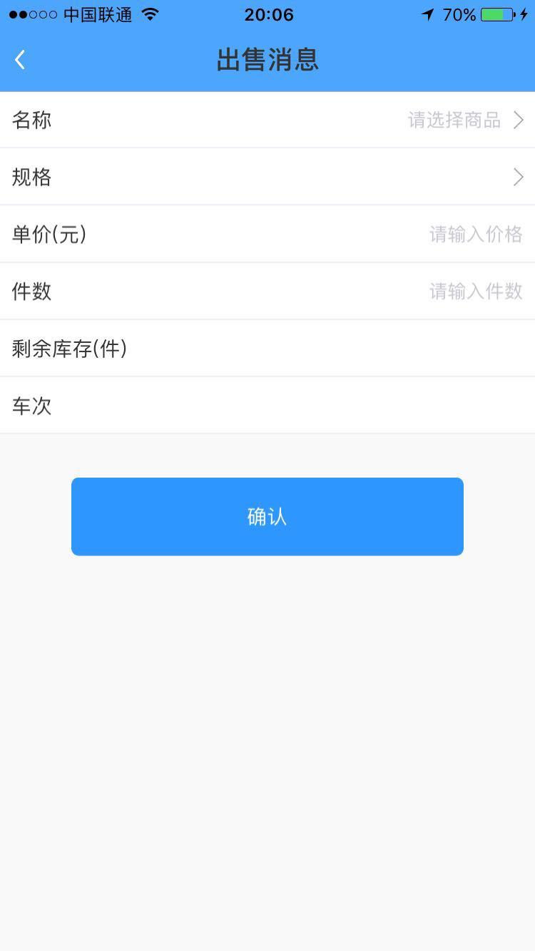
出售消息 |  | 出售消息
车次 | 请选择车次 | 出售信息录入
品项规格选择 | 显示此车次到货日期 | 1白心火龙果 鸿运1级大 500件 105元
1白心火龙果 鸿运1级大 500件 105元 |  | 出售单价（元/件） | 请输入价格
2白心火龙果 鸿运2级大 600件 95元 |  | 出售件数 | 请输入件数
3白心火龙果 坚坚1级大 800件 100元 |  | 剩余库存（件数） | 系统自动计算显示
4榴莲 鸿运1级大 500件 108元

确认收货 |  | 确认收货

销售列表
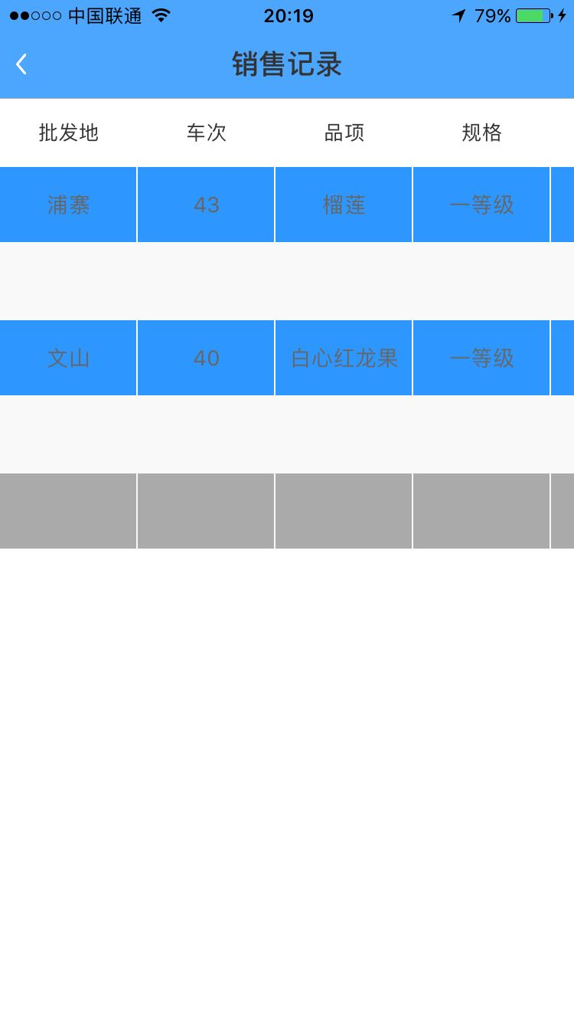
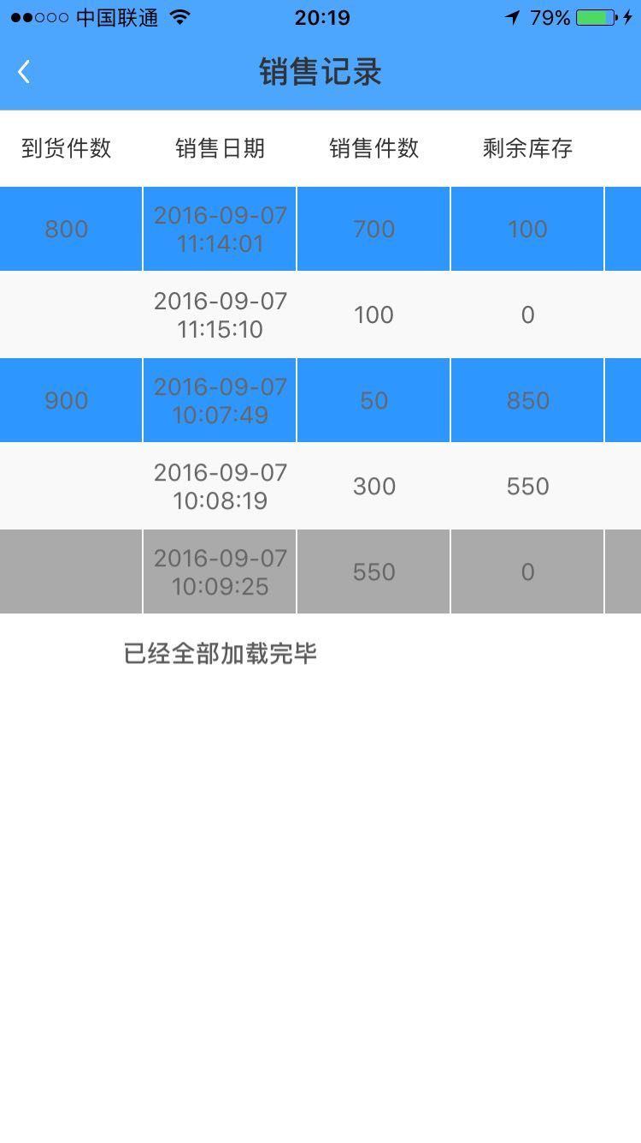
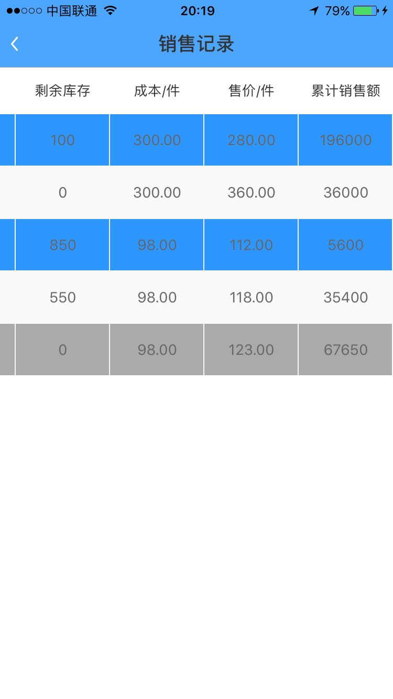
销售记录
车次 | 发货杂费 | 到货杂费 | 货柜利润 | 剩余件数 | 品项 | 规格 | 到货件数 | 成本 | 已售件数 | 已售金额 | 平均售价 | 剩余件数
重庆万州86车 |  |  |  |  | 白心火龙果 | 鸿运1级大果 | 500 | 105
上面四格只显示一横列 |  |  |  |  | 白心火龙果 | 鸿运2级大果 | 600 | 95
发货杂费是指发货地录入的费用，到货杂费是指货到批发地的录入费用 |  |  |  |  | 白心火龙果 | 坚坚1级大果 | 800 | 100
剩余件数是指此货柜各品项的及时库存总和 |  |  |  |  | 榴莲 | 鸿桂华1级 | 200 | 380
货柜利润=货柜各品项销售额-货柜各品项成本额-发货杂费-到货杂费

